Лист1
РАБОЧИЙ ТЕХНИЧЕСКИЙ ОТЧЕТ |  |  |  |  | НОМЕР: 2020GN0904
 |  |  |  |  | ДАТА: 17.09.2020
Наименование предприятия |  |  |  | ООО "KokandAutotrade"
Ф.И.О. составившего отчет |  |  |  | Шерматов Шухрат
Номер телефона с кодом города |  |  |  | 903097447
Модель |  |  | Идентификационный номер автомобиля |  | Пробег | Дата продажи
Нексия 3 |  |  | XWBTA69V1LA010464 |  | 12156 | 2019-11-23
Обстоятельства при которых обнаружена проблема |  |  |  | Описание проблемы
 |  |  |  | Автомашина двигатель юрмасдан колганлиги юзасидан мурожат килган ва автомашина тортиб олиб келинган
А. |  | Автомобиль стоял, двигатель не работал
В. | Автомобиль находился в движении: |  |  | Информация относительно проблемы (Приложить чертеж или фотграфию неисправности)
 |  | При торможении
 |  | При переходе от ускорения к накату
 |  | При переключение на задний ход |  | 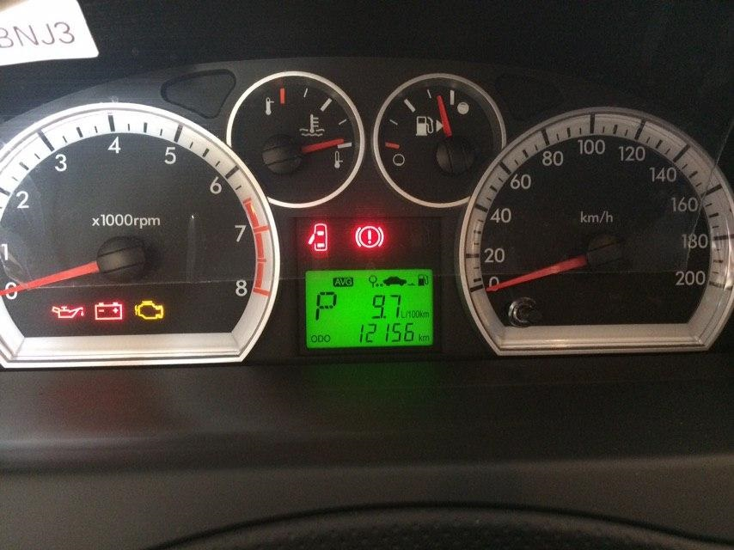
 |  | При повороте
 |  | При ускорении
 |  | При замедлении
 |  | При ______ оборотах в минут
 |  | При любой скорости
 |  | На неровной дороге
 |  | На _____ передаче
С. | При использовании:
 |  | Тормозов |  | 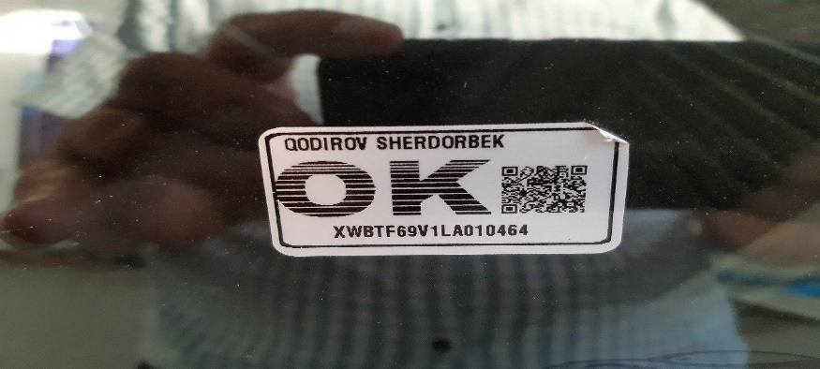
 |  | При повороте руля
 |  | При выключении сцепления
 |  | Обогревателя / кондиционера
 |  | При работе стеклоочистит / омывателя
 |  | При включении радио / CD проигрыват
 |  | Обогревателя заднего стекла
 |  | Прочее
D. | При работе двигателя:
 |  | При запуске |  | 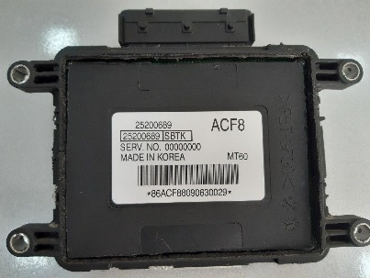 | 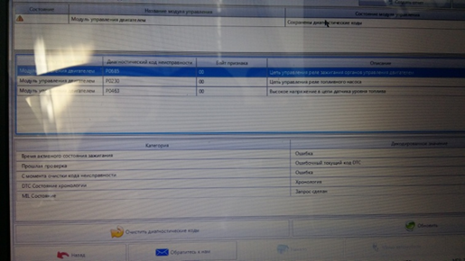
 |  | При прогреве
 |  | На холотом ходу
 |  | При горячем двигателе
E. | Возникает:
 |  | При ускорении
 |  | При высоких оборотах двигателя
 |  | При большой скорости
 |  | При большой загрузке багажника
F. | Когда случается по времени: |  |  | Информация о проблемной детали
 |  | Всегда |  | Номер детали по каталогу: | 25200689
 |  | Иногда |  | Наименование детали: | ЭБУ
 |  | После 80-100 км движения |  | Название поставщика: | GMK
 |  | После _____ минут езды |  | LOT № детали: | АСF8
Действия инженера по гарантии дилерского предприятия |  |  |  | Автомашина текшириб курилганда Блок управление двигателя ЭБУ да хатолик юзага келганлиги аникланди ва Асака завод мутахассислари билан богланиб детални ремонт килиб куришга рухсат олинди. Детал ремонт килингандан сунг автомашина юргазиб курилганда 5 минут атрофида ишлаб сунг яна учиб колиш холати такрорланди.

Ответственный Отдел по принятию мер и исследованию проблемы

 |  |  |  | (заполняется со стороны Отдела Гарантии качества АО "GM Uzbekistan")

